8D
METODOLOGIA DE SOLUÇÃO DE PROBLEMAS |  |  |  |  |  |  |  |  |  |  |  |  |  |  | Data Emissão: |  |  |  |  | 2021-03-11
 |  |  |  |  |  |  |  |  |  |  |  |  |  |  | Prazos
 |  |  |  | N° 8D INTERNO |  | N° NOTA QM |  |  | RNC DO CLIENTE |  |  |  |  |  | Prazo para Contenção (24hrs): |  |  |  |  |  |  | 2021-03-12
 |  |  |  |  |  |  |  |  |  |  |  |  |  |  | Prazo para Correção (30 dias): |  |  |  |  |  |  | 2021-04-10
 |  |  |  | 18.01 |  | 200001875 |  |  | --- |  |  |  |  |  | Prazo para Elaboração do Plano de Ação: Cliente (5 dias), Aud.Ext. (7 dias), Demais (30 dias)

Anexos (fotos, vídeos)
Categoria |  | Qualidade |  |  |  | Tipo | Reclamação de Cliente |  |  |  |  | Origem |  |  | NC no Cliente

1D - Descrição do problema / acidente / falha
Descrição: NOTA QM - Incluir tipo do defeito, produto envolvido, quantidade e NF. Auditoria - Incluir evidência Segurança - Incluir Lesão |  |  |  | Dureza Abaixo do Especificado Item 9959 - Altracs Plus 50x16 | PN 160343507U

Porque é um problema |  |  |  | Pois afeta as propriedades Mecânicas do Produto

Local (Seção/Posto) |  |  |  | Inspeção de Recebimento |  |  |  |  |  |  |  | Como detectou? |  |  |  | Inspeção de Recebimento

2D - Equipe de Trabalho
Cad. | Nome |  |  |  |  |  | Cargo |  |  |  |  |  |  |  |  |  |  | E-mail
 | Clóvis Kirschner |  |  |  |  |  | Gerente de produção |  |  |  |  |  |  |  |  |  |  | clovis@steeltrater.com.br
 | Élcio Gutz |  |  |  |  |  | Programador de produção |  |  |  |  |  |  |  |  |  |  | elcio@steeltrater.com.br
 | Cristian Kirschner |  |  |  |  |  | Qualidade |  |  |  |  |  |  |  |  |  |  | cristian@steeltrater.com.br
 | Flavio Vermoelhem/Gabriel Valente |  |  |  |  |  | Laboratório |  |  |  |  |  |  |  |  |  |  | laboratorio@steeltrater.com.br

3D - Ação de Contenção - 24 horas |  |  |  |  |  |  |  |  |  |  |  |  | Responsável |  |  |  | Prazo |  |  |  | Evidência
Aumentar o numero de amostras analisadas |  |  |  |  |  |  |  |  |  |  |  |  | Clovis |  |  |  | 2021-03-26 |  |  |  | Não foi encontrado lotes com o problema
3D - Ação de Correção - 30 Dias |  |  |  |  |  |  |  |  |  |  |  |  | Responsável |  |  |  | Prazo |  |  |  | Evidência
Aumentar o numero de amostras analisadas e monitorar peças de inicio/meio/fim de lote |  |  |  |  |  |  |  |  |  |  |  |  | Clovis |  |  |  | 1 semana

4D e 5D - Análise de Causa | Ocorrência e Não Detecção
Causa Potencial |  |  |  |  | Ishikawa (6M) |  | 1º Porquê |  |  |  | 2º Porquê |  |  | 3º Porquê |  |  |  |  |  | 4º Porquê |  | 5º Porquê
1 | Problemas na sonda de carbono |  |  |  | Máquina |  | Não estava com pontecial correto |  |  |  | Potencial marcando 0,20%, porem atmosfera real não estava desta forma |  |  | Falha de limpeza da sonda
2 | Metodo de medição |  |  |  | Mão de Obra |  | O metodo de medição não identificou nenhuma peça com dureza superfical fora do especificado |  |  |  | Amostragem foi pequena, ou não retirada na sequencia de coleta de amostragem INICIO/MEIO/ FIM DE LOTE
3
4
5

D6 - Plano de Ação
O Que Fazer? |  |  |  |  |  |  |  |  |  |  |  |  |  |  | Responsável |  |  |  | Prazo |  |  | Data de Finalização
1 | Realizar testes de limpeza na sonda de carbono, verificando tempos de limpeza e e ajustas da mesma |  |  |  |  |  |  |  |  |  |  |  |  |  | Clovis |  |  |  | 2021-03-31 |  |  | 2021-03-31
2 | Aumentar o número de amostras analisadas |  |  |  |  |  |  |  |  |  |  |  |  |  | Cristian |  |  |  | 2021-03-31 |  |  | 2021-03-30
3 | Refazer treinamento com operadores para enfatizando importância da retirada de amostras no ponto certo (inicio/meio/fim de lote |  |  |  |  |  |  |  |  |  |  |  |  |  | Clovis |  |  |  | 2021-03-31 |  |  | 2021-03-31
4
5

Abrangência (se aplicável)
Existe necessidade de abrangência? |  |  |  |  |  |  |  |  |  |  |  |  |  |  | Responsável |  |  |  | Prazo |  |  | Data de Finalização
1

D7 - Atualização de Documentação |  |  |  |  |  |  |  |  |  |  |  |  | D8 - Aprovação e Verificação da Eficácia
Documentos |  |  | Necessário revisar? |  | Responsável |  |  | Prazo Planejado |  | Data de Conclusão |  | Documento Referência | Como foi realizada a avaliação da eficácia? |  |  |  |  |  |  |  | Descrição dos resultados obtidos
PPAP / Fluxograma de processo |  |  | NÃO
FMEA de Processo |  |  | NÃO
Plano de Controle Produto |  |  | NÃO
Plano de Controle Processo |  |  | NÃO
PO / IT / IOTP |  |  | NÃO
Plano de Manutenção
LAIA / Fluxo de Resíduo |  |  | NÃO |  |  |  |  |  |  |  |  |  | Responsável: Eduardo Luis Teiss |  |  |  |  |  |  |  | Data Planejada: |  | 2021-06-09
EVIDÊNCIA
(se aplicável)
Matriz EPI / NR-01 / Integração Nível II e III |  |  | NÃO |  |  |  |  |  |  |  |  |  | Evidência: |  |  |  |  |  |  |  | Data de Execução:
Outros |  |  | SIM |  | Cristian |  |  | 2021-03-31 |  | 2021-03-31 |  | Plano de contigência |  |  |  |  |  |  |  |  | Situação:

Ishikawa
MEIO AMBIENTE
MÃO DE OBRA
MÁQUINA

Não seguiu corretamnete o procedimento de coleta de amostras |  | Sonda com falha de limpeza ou parâmetro

 | falha na identificação da descarbonetação |  | pecas descabonetadas
 |  |  |  | Efeito
 |  |  |  | Dureza Abaixo do Especificado Item 9959 - Altracs Plus 50x16 | PN 160343507U

 | Falha na identificação da descarbonetação

Coleta de Amostragem e quantidade insuficiente
MEIOS DE MEDIÇÃO
MÉTODO
MATÉRIA PRIMA

Plano de Ação
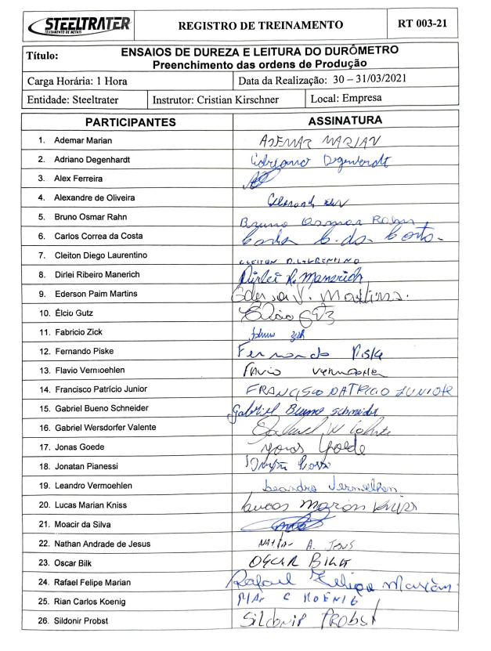
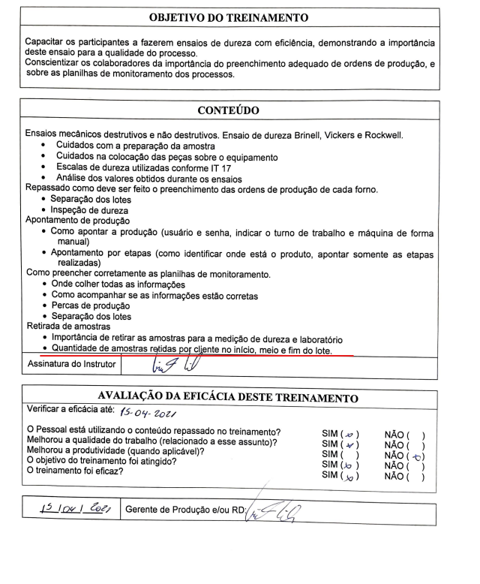
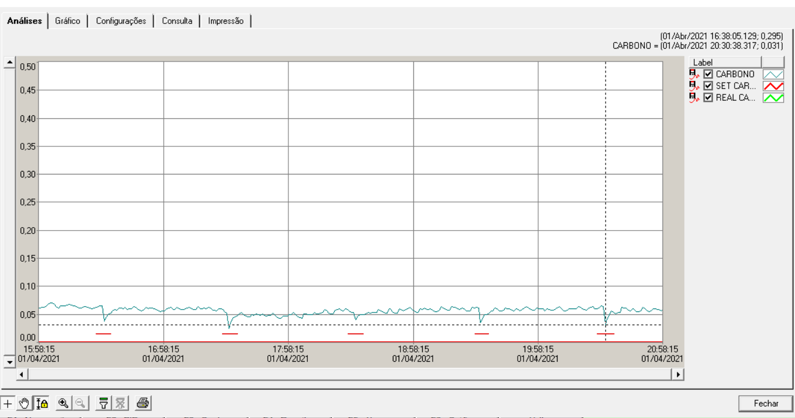
Evidências da Ações
1 | Realizar testes de limpeza na sonda de carbono, verificando tempos de limpeza e e ajustas da mesma
 |  | No gráfico ao lado podemos notar que a limpeza esta sendo executada de hora em hora, conforme a variação dos picos no gráfico.

2 | Aumentar o número de amostras analisadas
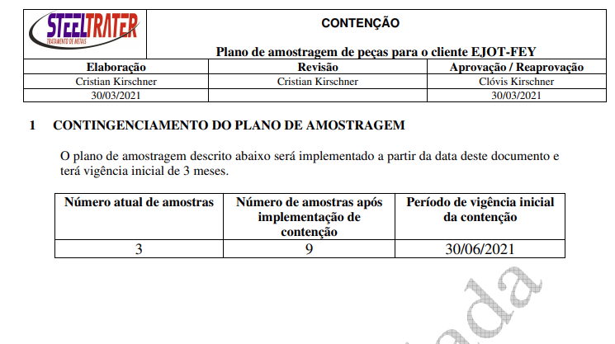

3 | Refazer treinamento com operadores para enfatizando importância da retirada de amostras no ponto certo (inicio/meio/fim de lote

Anexo
